巴西分区表
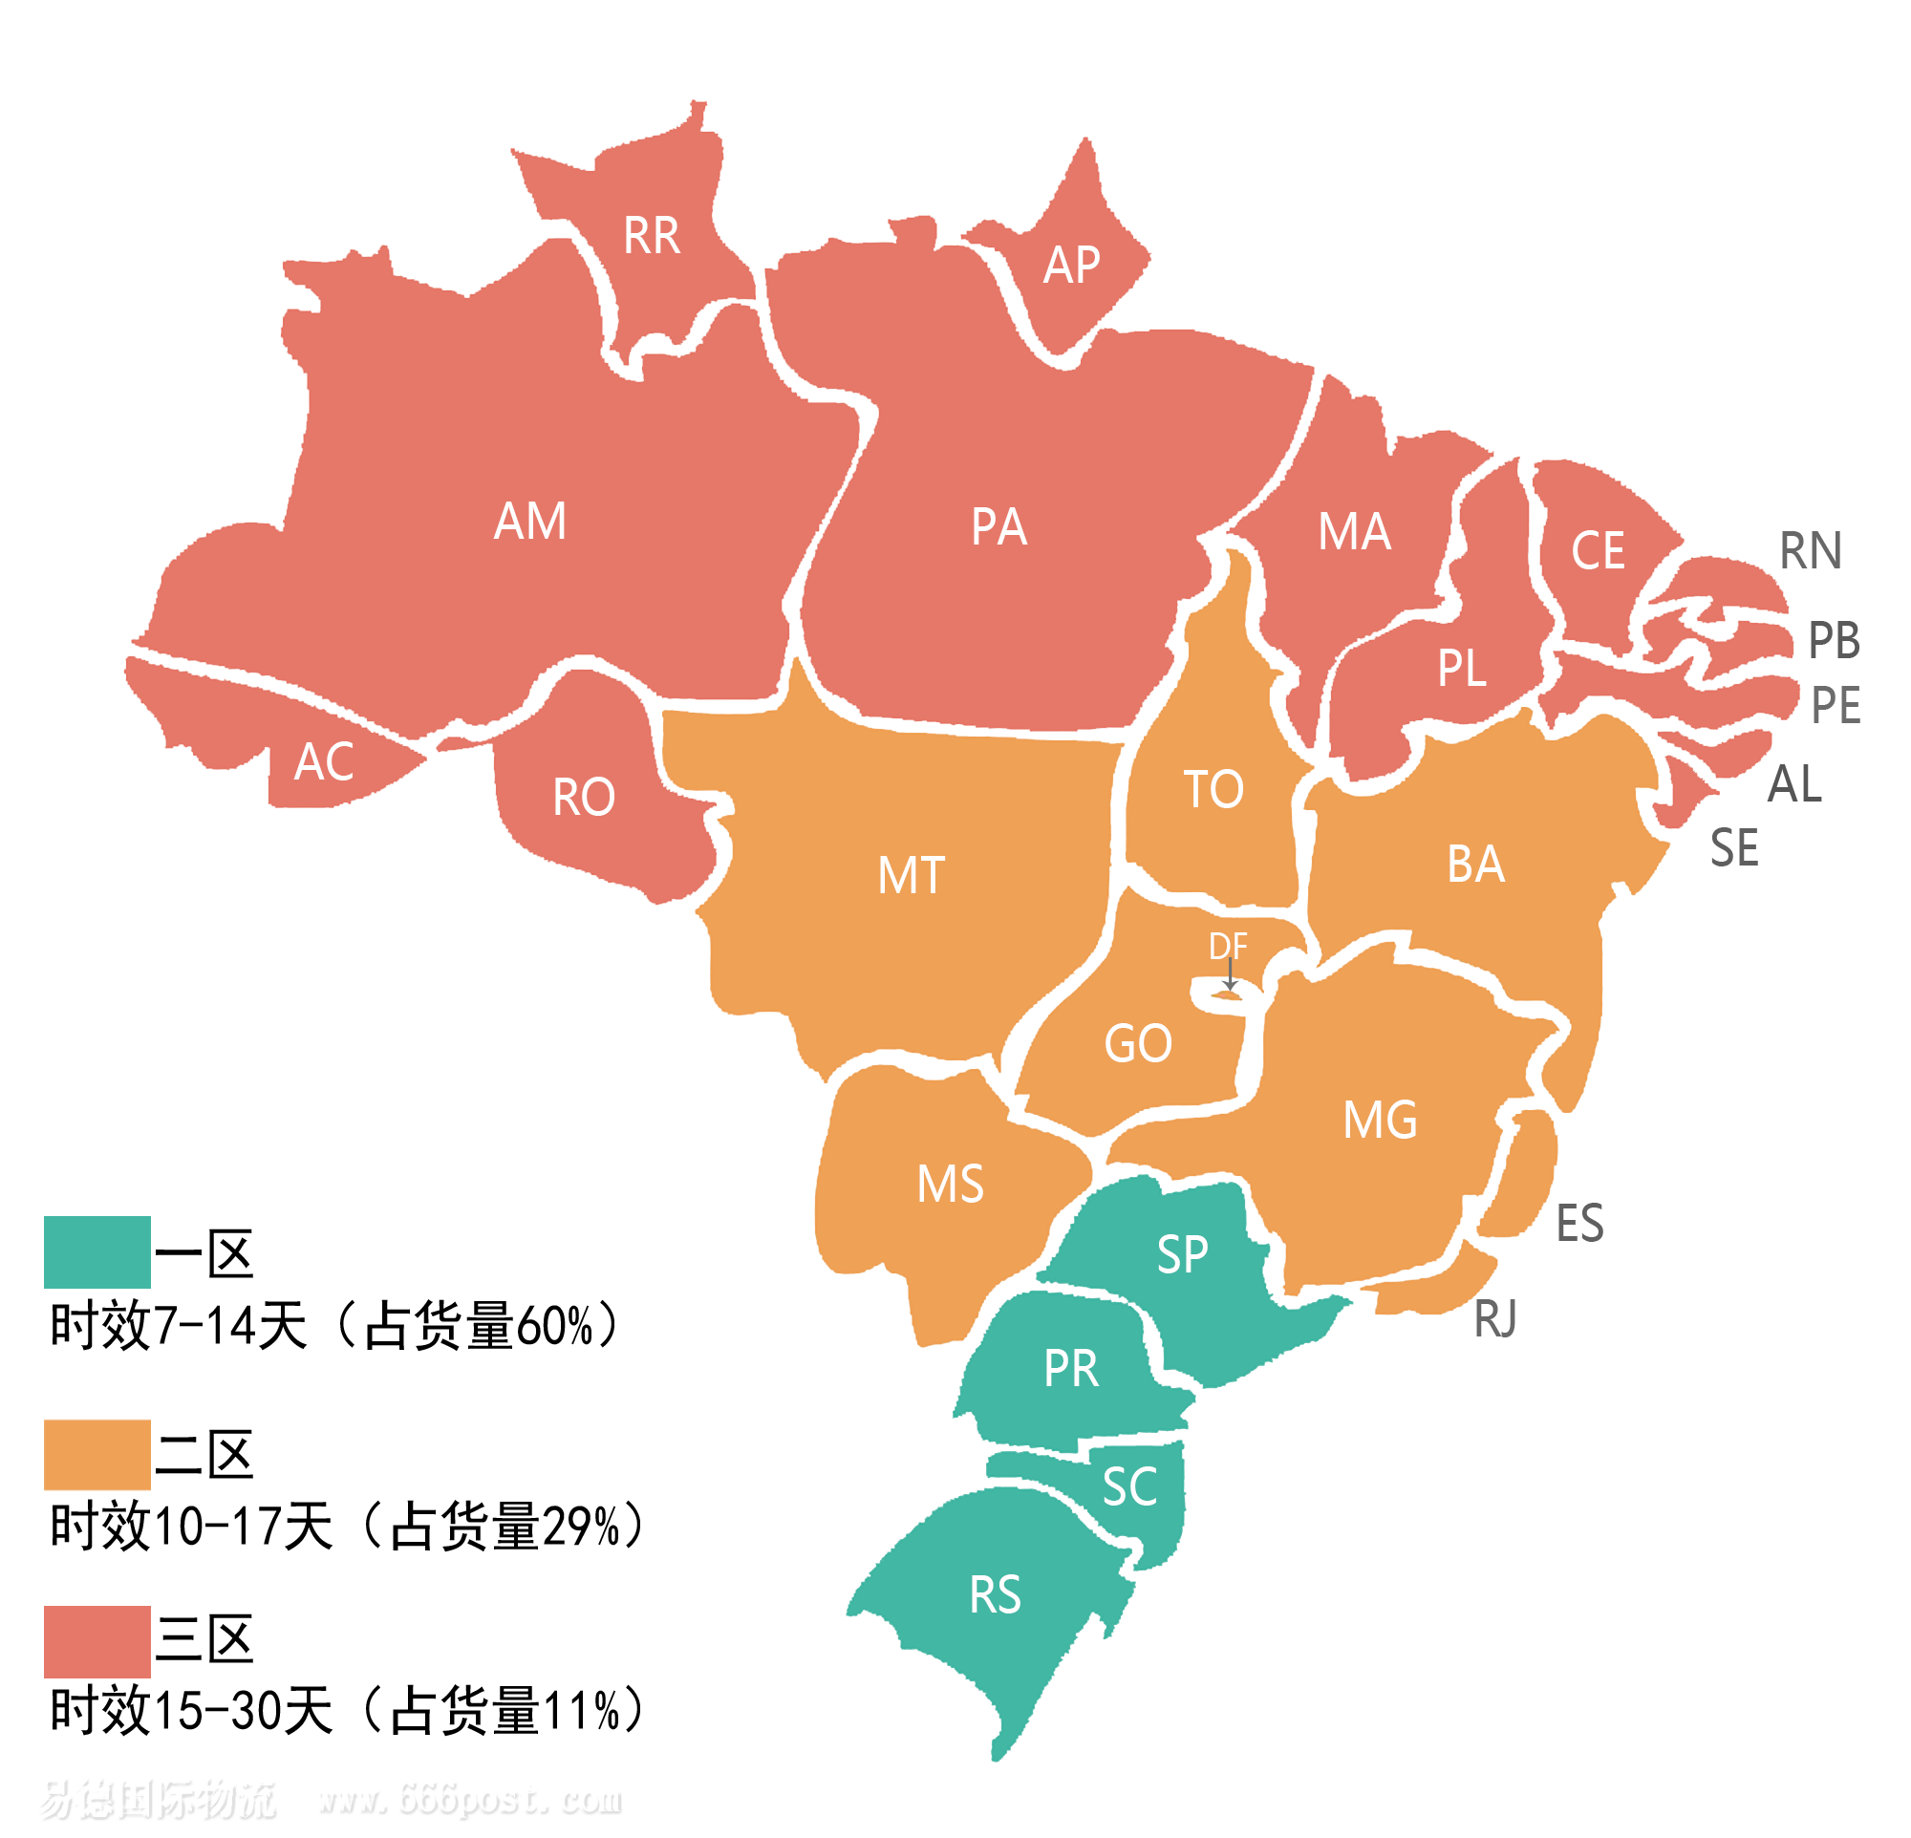
巴西分区表
区域 | 州名汉译 | 州名 | 州名简称
1 | 圣保罗州 | São Paulo | SP
 | 巴拉那州 | Paraná | PR
 | 南大河州 | Rio Grande do Sul | RS
 | 圣卡塔琳娜州 | Santa Catarina | SC
2 | 里约热内卢州 | Rio de Janeiro | RJ
 | 巴伊亚州 | Bahia | BA
 | 戈亚斯州 | Goiás | GO
 | 马托格罗索州 | Mato Grosso | MT
 | 南马托格罗索州 | Mato Grosso do Sul | MS
 | 米纳斯吉拉斯州 | Minas Gerais | MG
 | 托坎廷斯州 | Tocantins | TO
 | 联邦区 | Distrito Federal | DF
3 | 阿克里州 | Acre | AC
 | 阿拉戈斯州 | Alagoas | AL
 | 阿马帕州 | Amapá | AP
 | 亚马孙州 | Amazonas | AM
 | 塞阿拉州 | Ceará | CE
 | 圣埃斯皮里图州 | Espírito Santo | ES
 | 马拉尼昂州 | Maranhão | MA
 | 帕拉州 | Pará | PA
 | 帕拉伊巴州 | Paraíba | PB
 | 伯南布哥州 | Pernambuco | PE
 | 皮奥伊州 | Piauí | PI
 | 北大河州 | Rio Grande do Norte | RN
 | 朗多尼亚州 | Rondônia | RO
 | 罗赖马州 | Roraima | RR
 | 塞尔希培州 | Sergipe | SE

